상품제안서
[액센] withSKm&service 무선전동마사지건 SK101 | 상품코드: F31598

 |  |  |  |  |  |  | 02-412-0044 | www.easy1.co.kr
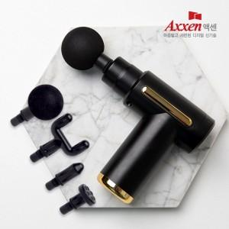

【상세/제작정보】 | <p><b><span style="font-size: 12pt;">** 배송비- 한박스 10개 / 4000원별도</span></b></p>

【인쇄/포장옵션】 | 레이저, 풀칼라 / 포장지포장

【공급단가】 | 수량 | 30~ | 50~ | 100~ | 300~ | 500~
*VAT별도 | 단가 | 13,000원 | 12,500원 | 12,100원 | 11,600원 | 11,300원

【상품 URL】 | https://easy1.co.kr:443/src/goods_detail.php?gdno=31598

